BA
Nomor *) |  | : | ……...…..../LG/TA-0203/02/2026
ID_Gudang |  | :
Tanggal |  | :
ID Project |  | :
Nama Project |  | :
Nama Mitra |  | :
Target Penyelesaian Pelurusan |  | :

No | Nama Barang |  | Satuan | Jumlah |  | Keterangan
 |  |  |  | Diminta | Diberikan
1
2
3
4
5
6
7
8
9
10
11
12

Mengetahui/Menyetujui |  |  |  |  |  | Pemohon/Peminta
Mgr. Shared Service Regional Jawa Barat |  |  |  |  |  | Mgr Branch Soreang

AGUNG SETYO LAKSONO |  |  |  |  |  | ADRIAN RASYID
NIK. 916132 |  |  |  |  |  | NIK. 916459

Penerima |  |  |  |  |  | Petugas Gudang
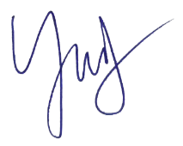
 |  |  | Mengetahui/Menyetujui
 |  |  | GM Area Bandung

YUSUF CAHYO UTOMO
NIK. 20960787 |  |  |  |  |  | NIK:
 |  |  | JOKO WIYONO
 |  |  | NIK. 730335

